Лист1
Артикул | Наименование | Изображение продукции | Краткое описание | Рекомедуемая розничная цена | Опт 1 (от 30000) | Опт 2 (от 50000) | Опт 3 (от 80000) | Опт 4 (от 100000) | Опт 5 (от 200000)
НДТ-01 | Набор для творчества "Зайчики" | 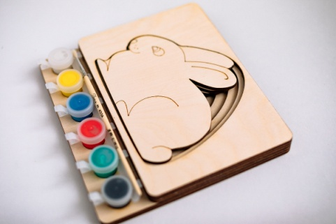 | Набор для творчества "Зайчики" размер набора 180*165, материал фанера 4мм сорт 2/2, в набор входит планшет для фигурок, фигуры зайчиков, набор акриловых красок 6 шт., кисточка | 600.00 ₽ | 300.00 ₽ | 285.00 ₽ | 276.00 ₽ | 270.00 ₽ | 240.00 ₽
НДТ-02 | Набор для творчества "Бегимотики" | 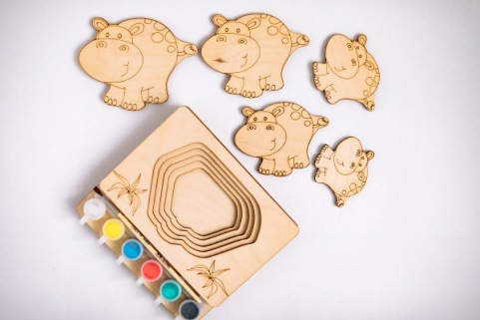 | Набор для творчества «Бегимотики» размер набора 180*165, материал фанера 4мм сорт 2/2, в набор входит планшет для фигурок, фигуры бегемотиков, набор акриловых красок 6 шт., кисточка | 600.00 ₽ | 300.00 ₽ | 285.00 ₽ | 276.00 ₽ | 270.00 ₽ | 240.00 ₽
НДТ-03 | Набор для творчества "Собачки" | 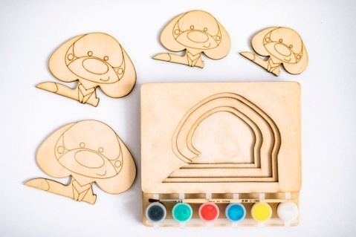 | Набор для творчества «Собачки» размер набора 180*165, материал фанера 4мм сорт 2/2, в набор входит планшет для фигурок, фигуры собачек, набор акриловых красок 6 шт., кисточка | 600.00 ₽ | 300.00 ₽ | 285.00 ₽ | 276.00 ₽ | 270.00 ₽ | 240.00 ₽
НДТ-04 | Набор для творчества "Котята" | 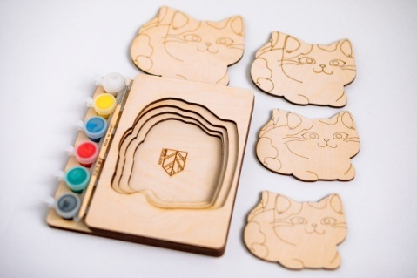 | Набор для творчества «Котята» размер набора 180*165, материал фанера 4мм сорт 2/2, в набор входит планшет для фигурок, фигуры котят, набор акриловых красок 6 шт., кисточка | 600.00 ₽ | 300.00 ₽ | 285.00 ₽ | 276.00 ₽ | 270.00 ₽ | 240.00 ₽
НДТ-05 | Набор для творчества "Свинки" | 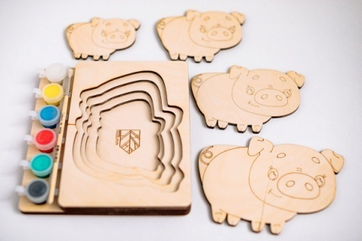 | Набор для творчества «Свинки» размер набора 180*165, материал фанера 4мм сорт 2/2, в набор входит планшет для фигурок, фигуры поросят, набор акриловых красок 6 шт., кисточка | 600.00 ₽ | 300.00 ₽ | 285.00 ₽ | 276.00 ₽ | 270.00 ₽ | 240.00 ₽
НДТ-06 | Набор для творчества "Три поросёнка" | 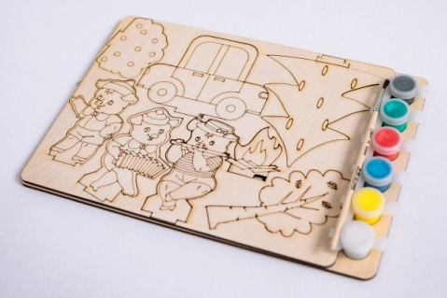 | Набор для творчества "Три поросёнка" размер набора 290*200, материал фанера 4мм сорт 2/2, в набор входит планшет для фигурок, фигуры поросят и предметов декорации, набор акриловых красок 6 шт., кисточка | 600.00 ₽ | 300.00 ₽ | 285.00 ₽ | 276.00 ₽ | 270.00 ₽ | 240.00 ₽
НДТ-07 | Набор для творчества "Алфавит черепашка" | 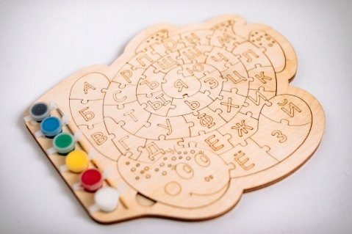 | Набор для творчества «Алфавит черепашка» размер набора 300*210, материал фанера 4мм сорт 2/2, в набор входит планшет для фигурок, фигуры букв, набор акриловых красок 6 шт., кисточка | 720.00 ₽ | 360.00 ₽ | 342.00 ₽ | 331.00 ₽ | 324.00 ₽ | 288.00 ₽
НДТ-08 | Набор для творчества "Весёлый паровозик" | 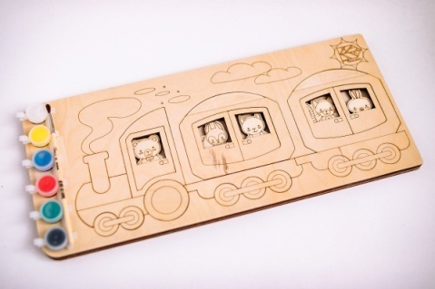 | Набор для творчества «Весёлый паровозик» размер набора 395*200, материал фанера 4мм сорт 2/2, в набор входит планшет для фигурок, детали паровоза и фигурки пассажиров, набор акриловых красок 6 шт., кисточка | 720.00 ₽ | 360.00 ₽ | 342.00 ₽ | 331.00 ₽ | 324.00 ₽ | 288.00 ₽
НДТ-09 | Набор для творчества "Команда пожарных" | 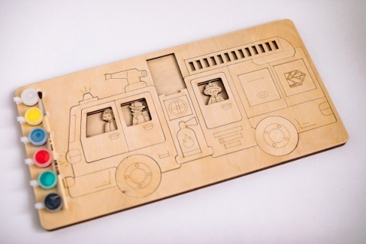 | Набор для творчества «Команда пожарных» размер набора 395*200, материал фанера 4мм сорт 2/2, в набор входит планшет для фигурок, детали машины и фигурки пожарников, набор акриловых красок 6 шт., кисточка | 720.00 ₽ | 360.00 ₽ | 342.00 ₽ | 331.00 ₽ | 324.00 ₽ | 288.00 ₽
НДТ-10 | Набор для творчества "Команда МЧС" | 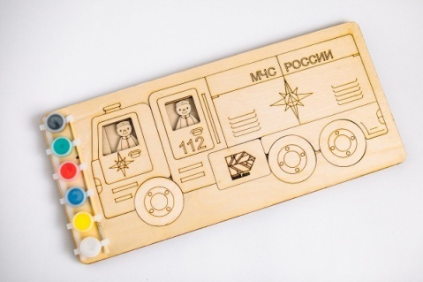 | Набор для творчества «Команда МЧС» размер набора 395*200, материал фанера 4мм сорт 2/2, в набор входит планшет для фигурок, детали машины и фигурки спасателей, набор акриловых красок 6 шт., кисточка | 720.00 ₽ | 360.00 ₽ | 342.00 ₽ | 331.00 ₽ | 324.00 ₽ | 288.00 ₽
НДТ-11 | Набор для творчества "Набор транспорта" | 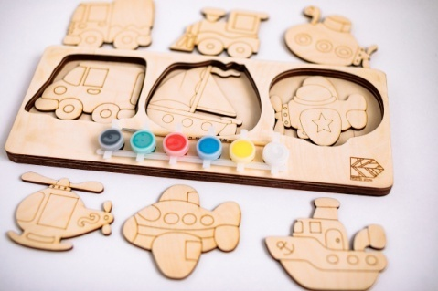 | Набор для творчества «Виды транспорта» размер набора 395*120, материал фанера 4мм сорт 2/2, в набор входит планшет для фигурок, фигурки транспорта, набор акриловых красок 6 шт., кисточка | 720.00 ₽ | 360.00 ₽ | 342.00 ₽ | 331.00 ₽ | 324.00 ₽ | 288.00 ₽
НДТ-12 | Набор для творчества "Скорая помощь" | 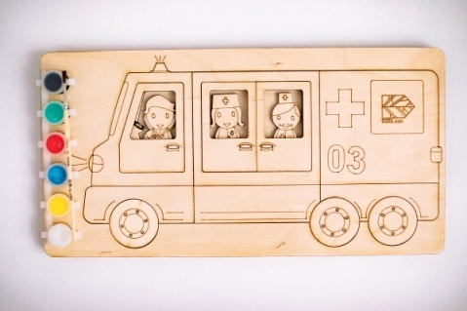 | Набор для творчества «Скорая помощь» размер набора 395*200, материал фанера 4мм сорт 2/2, в набор входит планшет для фигурок, детали машины и фигурки врачей, набор акриловых красок 6 шт., кисточка | 720.00 ₽ | 360.00 ₽ | 342.00 ₽ | 331.00 ₽ | 324.00 ₽ | 288.00 ₽
НДТ-13 | Набор для творчества "Алфавит Сова" | 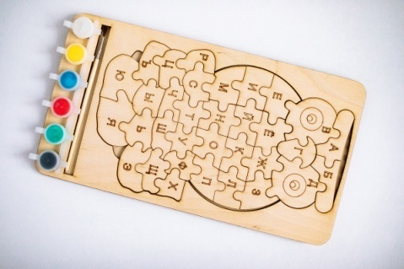 | Набор для творчества «Алфавит Сова» размер набора 330*180, материал фанера 4мм сорт 2/2, в набор входит планшет для пазлов, пазлы с буквами, набор акриловых красок 6 шт., кисточка | 660.00 ₽ | 330.00 ₽ | 313.00 ₽ | 303.00 ₽ | 297.00 ₽ | 264.00 ₽
НДТ-14 | Набор для творчества "Счастливая ферма" | 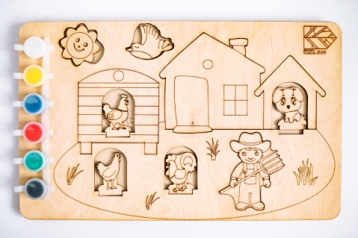 | Набор для творчества «Счастливая ферма» размер набора 340*210, материал фанера 4мм сорт 2/2, в набор входит планшет для фигурок, фигурки животных и декорации, набор акриловых красок 6 шт., кисточка | 660.00 ₽ | 330.00 ₽ | 313.00 ₽ | 303.00 ₽ | 297.00 ₽ | 264.00 ₽
НДТ-15 | Набор для творчества "Дед Мороз" | 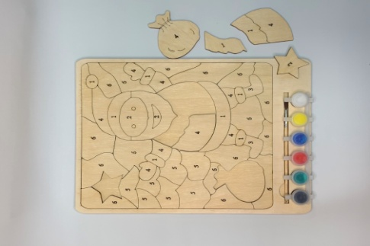 | Набор для творчества «Дед Мороз» размер набора 320*240, материал фанера 4мм сорт 2/2, в набор входит планшет для пазлов, пазлы, набор акриловых красок 6 шт., кисточка | 660.00 ₽ | 330.00 ₽ | 313.00 ₽ | 303.00 ₽ | 297.00 ₽ | 264.00 ₽
НДТ-16 | Набор для творчества "Новогодние шарики" | 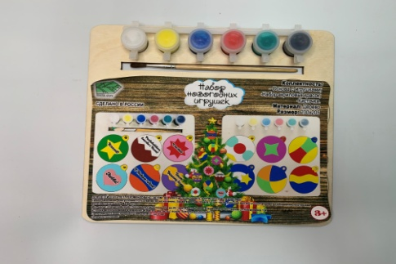 | Набор для творчества «Новогодние шарики» размер набора 230*205, материал фанера 4мм сорт 2/2, в набор входит планшет для шариков, шарики для новогодней ёлки, набор акриловых красок 6 шт., кисточка | 600.00 ₽ | 300.00 ₽ | 285.00 ₽ | 276.00 ₽ | 270.00 ₽ | 240.00 ₽
НДТ-17 | Набор для творчества "Новогодние игрушки" | 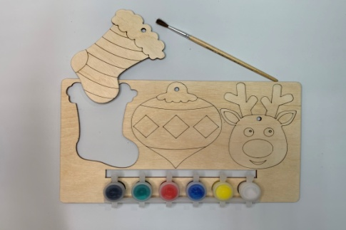 | Набор для творчества «Новогодние игрушки» размер набора 270*155, материал фанера 4мм сорт 2/2, в набор входит планшет для игрушек, игрушки для новогодней ёлки, набор акриловых красок 6 шт., кисточка | 600.00 ₽ | 300.00 ₽ | 285.00 ₽ | 276.00 ₽ | 270.00 ₽ | 240.00 ₽

